Taul1
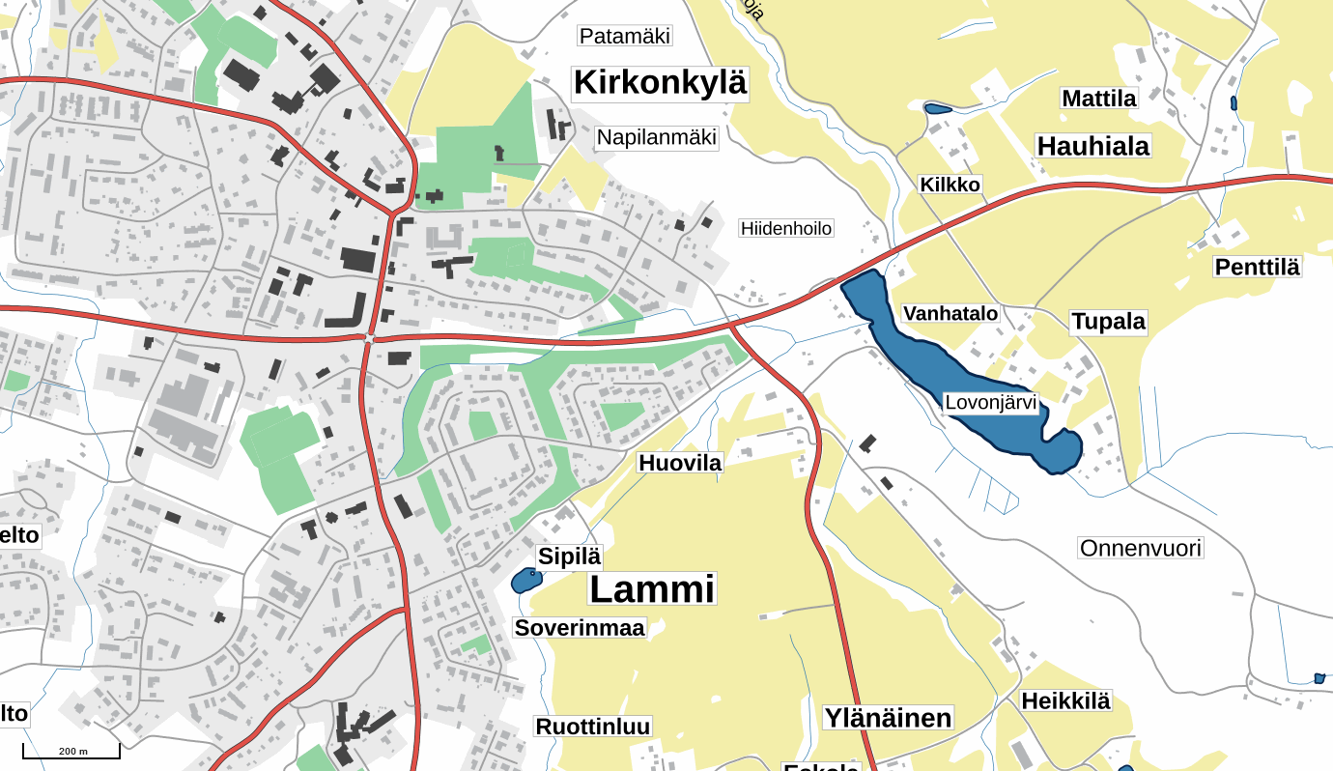

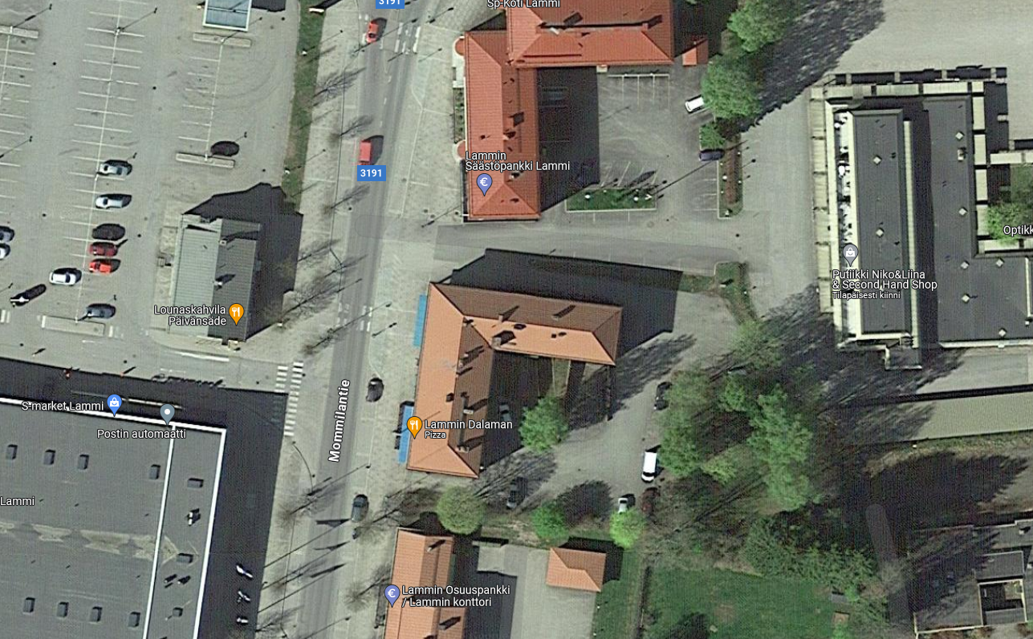

ILMOITTAUTUMINEN

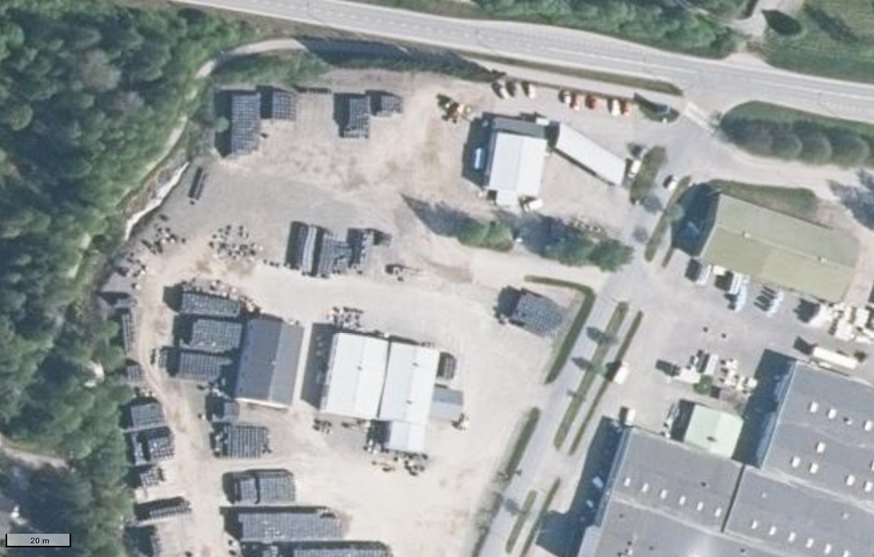

TRAILERIT

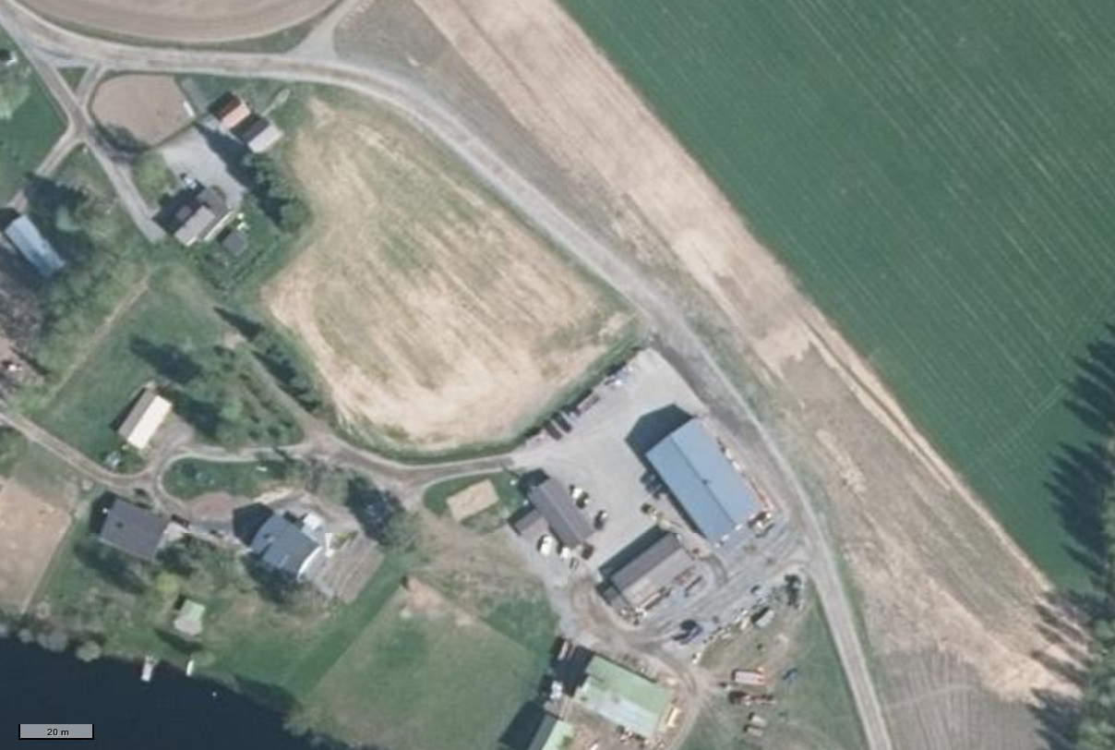
Ilmoittautumisen osoite: Mommilantie 4, 16900 Lammi | Erikoiskokeelta huoltoon
Traileriparkin osoite: Verstastie 2, 16900 Lammi | Huoltoautot/kilpurit huoltoon
Huoltopaikan osoite: Lammintaustantie 31, 16900 Lammi | Huollosta ulos

